이력서
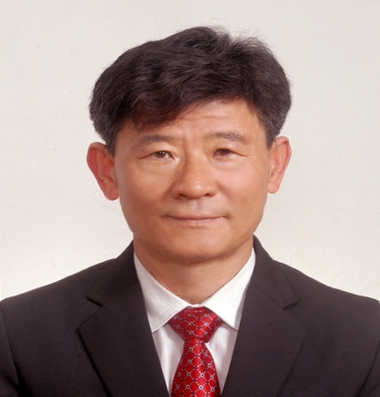 사 진 |  |  | 이 력 서
 |  |  | 성 명 | 강 신 책 인 |  |  | 생 년 월 일
 |  |  |  |  |  |  | 1959년 10월 19일생 (만54세 )
주 소 |  |  | 부산시 진구 부암3동 솔내음 @ 801호

전 화 번 호 |  |  | (휴대전화) : 010 - 3592 - 8005
가 족 관 계 |  |  | 관계 |  | 성명 | 연령 |  | 현재직업
 |  |  | 처 |  | 정희자 | 56 |  | 가사
 |  |  | 자 |  | 강석희 | 27 |  | 대학원
 |  |  | 자 |  | 강하진 | 25 |  | 인천공항근무
년 월 일 |  |  | 학 력 및 경 력 사 항 |  |  |  |  |  | 기관 및 장소
1973 | 2 | 28 | 부산 당감초등학교졸업
1976 | 2 | 28 | 부산 개성중학교 졸업
1979 | 2 | 28 | 부산 동성고등학교 졸업
1981 | 2 | 28 | 동명전문대학 졸업
1984 | 1 |  | 육군병장제대
1984 | 7 | 1 | ㈜화승 입사 (자재부) |  |  |  |  |  | 동양고무
1996 | 10 | 1 | ㈜화승 인도네시아파견근무(자재부장) |  |  |  |  |  | 3년근무
1999 | 11 | 1 | ㈜화승 해외사업부근무 (해외사업팀장)
2010 | 11 | 30 | ㈜화승 퇴사
2011 | 3 | 1 | ㈜온앤온 관리이사 - on line쇼핑몰
2012 | 10 | 1 | 소비협동조합 설립추진위원 |  |  |  |  |  | 이사장
2013 | 5 | 30 | 상기 협동조합이사장사임
2014 | 8 |  | 개인사업 (현재)

위의 기재한 내용은 사실과 다름이 없습니다.

20 년 월 일 작성자 (인)

